Sheet1
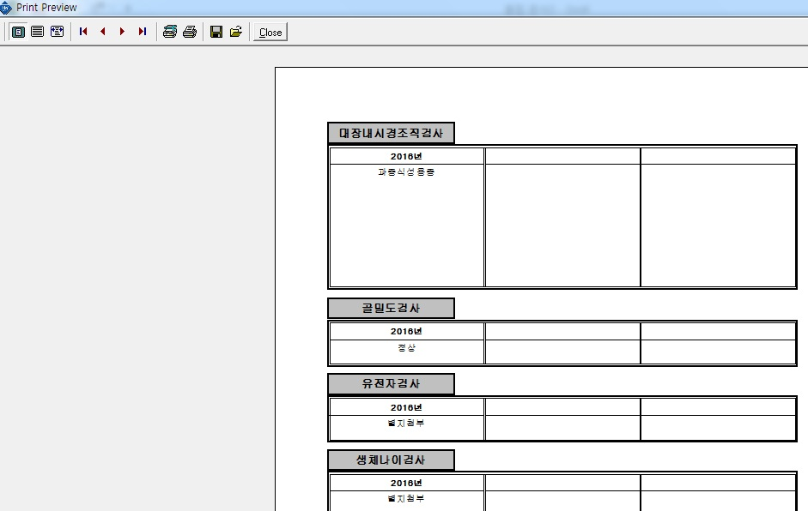
인쇄=>개인별결과지=> [유전자검사] 결과지칸 추카코드생성에 따른 코드매칭필요 검사항목 및 코드 : [유전자검사/암 [AQGEN]] (OR/AND) [유전자검사/일반질환 [AQGEN1]] cf) 현재 AQGEN 코드 발생시에는 [유전자검사] 결과지에 찍힘.

